フロー
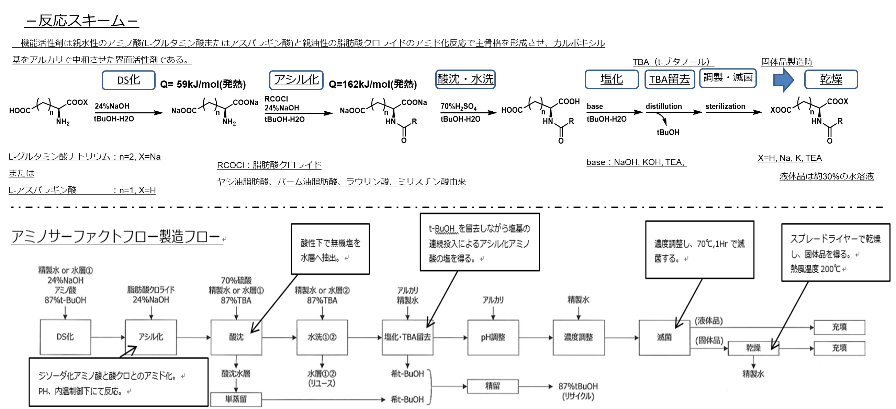

アルカリ（45％TEA）仕込み2σ外れ

設備的
アルカリ仕込み量2σ外れ
Lot A30047 |  | 原料 Lot A-900 | MT-21 （％） | MT-21 液量（L） | 流量計 仕込み量 （L） | 液面計での レベル（L） | 液面計と実仕込み量 との差（L） | 液面計誤差 （％） | 濃度 | MT-21 | 塩化前（％） | ｐH調整前（％） | 塩化使用量（L) 流量計 | 液面計 | 液面計 での仕込み量（L） | 流量計と 液面計の差（L） | 流量計と 液面計の差（％）
TEA作成 | 2023.04.13 | 30309 | 78.00% | 3120 | 0 | - | - | - | 41.90% | A30041 | 89.20 | 57.90 | 1350 | 0.313 | 1252 | 98 | 2%
TEA使用（塩化後） | 2023.04.14 |  | 45.90% | 1836 | 1378 | 1284 | 94 | 2% |  | A30042 | 86.80 | 56.60 | 1352 | 0.302 | 1208 | 144 | 4%
TEA使用（ｐH調整） | 2023.04.14 |  | 33.10% | 1324 | 622 | 512 | 110 | 3% | 42.00% | A30043 | 85.20 | 53.20 | 1351 | 0.320 | 1280 | 71 | 2%
 |  |  |  |  |  |  |  |  |  | A30044 | 83.60 | 50.90 | 1481 | 0.327 | 1308 | 173 | 4%
 |  |  |  |  |  |  |  |  |  | A30045 | 81.40 | 45.90 | 1399 | 0.355 | 1420 | -21 | -1%
Lot A30048 |  | 原料 Lot A-900 | MT-21 （％） | MT-21 液量（L） | 流量計 仕込み量 （L） | 液面計での レベル（L） | 液面計と実仕込み量 との差（L） | 液面計誤差 （％） | 濃度 | A30046 | 78.10 | 46.00 | 1448 | 0.321 | 1284 | 164 | 4%
TEA作成 | 2023.04.14 | 30309 | 71.70% | 2868 | 0 |  |  |  | 41.70% | A30047 | 78.00 | 45.90 | 1378 | 0.321 | 1284 | 94 | 2%
TEA使用（塩化後） | 2023.04.15 |  | 38.60% | 1544 | 1351 | 1324 | 27 | 1% |  | A30048 | 71.70 | 39.10 | 1351 | 0.326 | 1304 | 47 | 1%
TEA使用（ｐH調整） | 2023.04.15 |  | 26.50% | 1060 | 477 | 484 | -7 | 0% | - | A30049 | 6500% | 3200% | 1371 | 0.330 | 1320 | 51 | 1%

液面計と流量計の誤差は多少あり。
設備面の異常なし
Lot A30049 |  | 原料 Lot A-900 | MT-21 （％） | MT-21 液量（L） | 流量計 仕込み量 （L） | 液面計での レベル（L） | 液面計と実仕込み量 との差（L） | 液面計誤差 （％） | 濃度
TEA作成 | 2023.04.14 | 30309 | 65.00% | 2600 |  |  |  |  | 41.70%
TEA使用（塩化後） | 2023.04.15 |  | 32.00% | 1280 | 1371 | 1320 | 51 | 1%
TEA使用（ｐH調整） | 2023.04.15 |  | 19.50% | 780 | 528 | 500 | 28 | 1% | 41.80%

